Bugs
ID | Título do bug: | Descrição: | Passo para Reproduzir | Evidência: | Causa raíz: | Tipo: | Origem: | Severidade: | Tempo Gasto /H: | Ambiente:
1 | O Link do Facebook escrito de maneira incorreta | No cabecalho, o Facebook está escrito de maneira incorreta, ao invés da letra o está o número 0 | 1 - Acessar o site: https://encontreoerro.qazando.com.br/ 2- Observar a parte incial da página 3 - O primeiro Link Faceb00k Resultado Esperado: Facebook Resultado Obtido: Faceb00k | 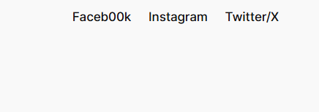 | Possível erro de digitação no conteúdo HTML | UI | Front-end | Baixa | 1 | DEV
2 | Links das redes sociais não direcionam corretamente | No cabeçalho, os links de Facebook, Instagram e Twitter não redirecionam para seus respectivos destinos, funcionando como links vazios. | 1 - Acessar o site 2- Clicar nos links das redes sociais no cabeçalho 3- Observar o comportamento dos links Resultado esperado: Redirecionamento para as páginas corretas das redes sociais Resultado obtido: Os links não direcionam para nenhum destino |  | Possível ausência de URL nos atributos de link (href vazio ou incorreto) | Funcional | Front-end | Média | 2 | HOMOLOGAÇÃO
3 | Botão “BLZ?” não possui ação | O botão “BLZ?” não executa nenhuma ação ao ser clicado, não redirecionando o usuário. | 1 - Acessar o site 2- Localizar o botão “BLZ?” 3- Clicar no botão Resultado esperado: O botão deve executar uma ação ou redirecionar para uma página Resultado obtido: Nenhuma ação é executada | 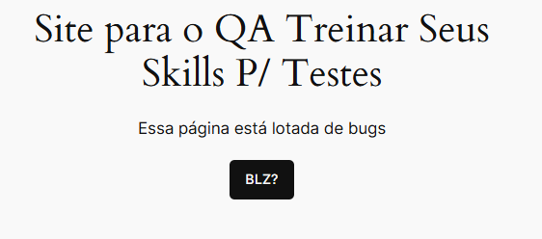 | Possível ausência de evento JavaScript vinculado ao botão | Funcional | Front-end | Média | 0.5 | HOMOLOGAÇÃO
4 | Erro de escrita na seção “Sobre nossa empresa” | Na seção “Sobre nossa empresa”, a palavra “NOSA” está escrita incorretamente, o correto seria “NOSSA”. | 1 - Acessar o site 2 - Navegar até a seção “Sobre nossa empresa” 3 - Observar o texto exibido Resultado esperado: Texto exibido corretamente como “NOSSA” Resultado obtido: Texto exibido como “NOSA” | 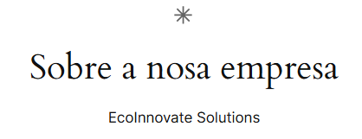 | Erro de digitação no conteúdo | UI | Front-end | Baixa | 1 | HOMOLOGAÇÃO
5 | Problemas de alinhamento e sobreposição de texto na seção “Sobre nossa empresa” | Na seção “Sobre nossa empresa”, há desalinhamento no último item e sobreposição de texto, prejudicando a leitura. | 1 - Acessar o site 2 - Navegar até a seção “Sobre nossa empresa” 3 - Observar o layout dos textos Resultado esperado: Título e texto alinhado e sem sobreposição Resultado obtido: Texto desalinhado e título abaixo do texto | 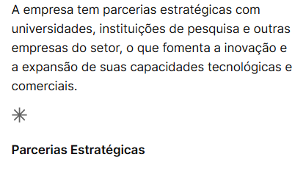 | Falha na aplicação de estilos CSS (layout/responsividade) | UI | Front-end | Média | 1.5 | HOMOLOGAÇÃO
6 | Itens vazios sendo exibidos na lista da seção “Sucesso em vendas” | Na seção “Sucesso em vendas”, são exibidos itens de lista vazios (bullet points sem conteúdo), causando poluição visual e indicando possível falha na renderização dos dados. | 1 - Acessar o site 2 - Navegar até a seção “Sucesso em vendas” 3 - Observar a lista exibida abaixo do título Resultado esperado: A lista deve exibir apenas itens com conteúdo relevante Resultado obtido: São exibidos vários itens vazios (sem texto), apenas com marcadores |  | Possível renderização de elementos HTML sem conteúdo (listas <li> vazias) ou falha no preenchimento de dados | UI | Front-end | Baixa | 3 | PRODUÇÃO
7 | Texto em inglês na interface em português | Na seção “Sucesso em vendas”, o último item “Études Newsletter”, há textos exibidos em inglês, destoando do restante da aplicação que está em português. | 1 - Acessar o site 2 - Navegar até o item “Études Newsletter” 3 - Observar o idioma do conteúdo Resultado esperado: Todo o conteúdo deve estar em português Resultado obtido: Parte do conteúdo está em inglês | 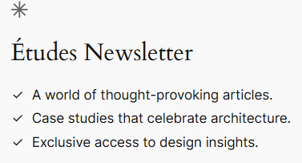 | Falha na padronização de idioma | UI | Front-end | Baixa | 2 | PRODUÇÃO
8 | Imagem não carregada na seção “Hello World” | Na seção “Hello World”, a imagem não é exibida corretamente, aparecendo apenas o texto alternativo. | 1 - Acessar o site 2 - Navegar até a seção “Hello World” 3 - Observar a imagem Resultado esperado: Imagem exibida corretamente Resultado obtido: Imagem não carregada |  | Possível caminho incorreto da imagem ou recurso inexistente | UI | Front-end | Média | 1 | DEV
9 | Botão “ACESSAR” não executa ação e possui erro de escrita | Na seção “Acessar nosso canal”, o botão “ACESSAR” não executa nenhuma ação e apresenta possível erro de escrita. | 1 - Acessar o site 2 - Navegar até a seção “Acessar nosso canal” 3 - Clicar no botão “ACESSAR” Resultado esperado: Botão deve redirecionar corretamente e escrito ACESSAR Resultado obtido: Nenhuma ação é executada e está escrito ACESARR |  | Possível ausência de link ou evento associado ao botão | Funcional | Front-end | Média | 2 | HOMOLOGAÇÃO
10 | O Link do Facebook escrito de maneira incorreta | No rodapé, o Facebook está escrito de maneira incorreta, ao invés da letra o está o número 0 | 1 - Acessar o site 2- Observar a parte incial da página 3 - O primeiro Link Faceb00k Resultado Esperado: Facebook Resultado Obtido: Faceb00k |  | Possível erro de digitação no conteúdo HTML | UI | Front-end | Baixa | 1 | DEV
11 | Links do rodapé não realizam redirecionamento | Os links presentes no rodapé do site (About, Privacy e Social) não direcionam o usuário para nenhuma página ou funcionalidade ao serem clicados. | 1 - Acessar o site 2 - Rolar até o rodapé da página 3 - Clicar em qualquer link Resultado esperado: Cada link deve redirecionar para sua respectiva página ou destino correto Resultado obtido: Os links não realizam nenhuma ação ou redirecionamento |  | Possível ausência de URLs válidas nos links (atributo href vazio ou incorreto) | Funcional | Front-end | Média | 2 | HOMOLOGAÇÃO
12 | Siga-me no Linkedin: https://www.linkedin.com/in/sobrinhosergio/ e GitHub: https://github.com/SobrinhoSergio
13
14
15
16
17
18
19
20

 |  |  |  |  |  |  |  |  | 17 | Horas Gastas

Métricas
Severidade dos bugs: | Quantidade de Bugs por Causa Raíz | FRONT OU BACK? | HORAS GASTA X CAUSA RAÍZ?
 | Tempo Gasto /H:
Possível ausência de URL nos atributos de link (href vazio ou incorreto) | 1
Possível ausência de evento JavaScript vinculado ao botão | 2
Erro de digitação no conteúdo | 0.5
Falha na aplicação de estilos CSS (layout/responsividade) | 1
Possível renderização de elementos HTML sem conteúdo (listas <li> vazias) ou falha no preenchimento de dados | 1.5
Falha na padronização de idioma | 3
Possível caminho incorreto da imagem ou recurso inexistente | 2
Possível ausência de link ou evento associado ao botão | 1
Possível erro de digitação no conteúdo HTML | 2
Possível ausência de URLs válidas nos links (atributo href vazio ou incorreto) | 1
 | 2

